メインメニュー
画面仕様書 |  |  | システム名称 |  |  | サブシステム名称 |  |  |  | クラス番号
 |  |  |  |  |  |  |  |  |  | 2B25KS
名称 | メインメニュー |  | 在庫管理システム |  |  | 販売管理システム |  |  |  | 氏名
 |  |  |  |  |  |  |  |  |  | 中山 葉水
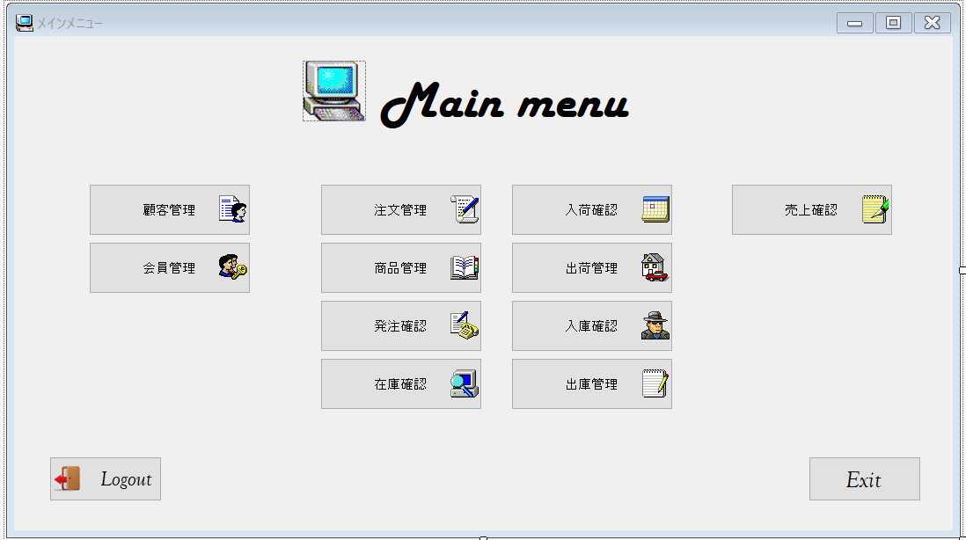
 |  |  |  |  |  |  | 画面詳細

 |  |  |  |  |  |  | フォーム名 |  | MainMenuForm

 |  |  |  |  |  |  | 画面サイズ |  | 1085, 609

 |  |  |  |  |  |  | 背景色 |  | 規定値

 |  |  |  |  |  |  | 文字種類 |  | MS ゴシック

 |  |  |  |  |  |  | 文字サイズ |  | 9

 |  |  |  |  |  |  | 文字色 |  | 黒

 | 名称 | 使用コントロール | Caption | 初期値 | 必須入力 | TAB順 | 桁制限 | その他
1 | PictureBox1 | PictureBox |  |  |  | -
2 | label1 | label | Mainmenu |  |  | -
3 | button1 | button | 顧客管理 |  |  | 1
4 | button2 | button | 会員管理 |  |  | 2
5 | button3 | button | 注文管理 |  |  | 3
6 | button4 | button | 商品管理 |  |  | 4
7 | button5 | button | 発注管理 |  |  | 5
8 | button6 | button | 在庫管理 |  |  | 6
9 | button7 | button | 入荷確認 |  |  | 7
10 | button8 | button | 出荷管理 |  |  | 8
11 | button9 | button | 入庫確認 |  |  | 9
12 | button10 | button | 出庫管理 |  |  | 10
13 | button11 | button | 売上確認 |  |  | 11
14 | buttonExit | button | EXIT |  |  | 13
15 | buttonLogout | butoon | Logout |  |  | 12
16
17
18
19
20
21
22
23
24
25
26
27
28
29
30
31
32

ログイン
画面仕様書 |  |  | システム名称 |  |  | サブシステム名称 |  |  |  | クラス番号
 |  |  |  |  |  |  |  |  |  | 2B25KS
名称 | ログイン画面 |  | 販売管理システムシステム |  |  | 会員管理システム |  |  |  | 氏名
 |  |  |  |  |  |  |  |  |  | 中山葉水
 |  |  |  |  |  |  | 画面詳細

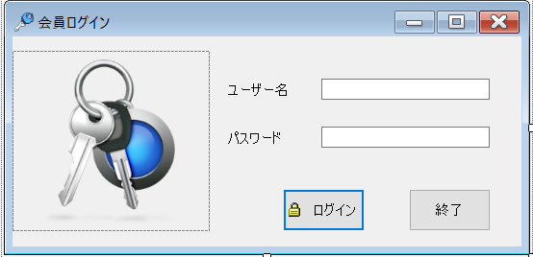
 |  |  |  |  |  |  | フォーム名 |  | Login_Form

 |  |  |  |  |  |  | 画面サイズ |  | 547. 266

 |  |  |  |  |  |  | 背景色 |  | rgb(215, 228, 242)

 |  |  |  |  |  |  | 文字種類 |  | MS UI Gothic

 |  |  |  |  |  |  | 文字サイズ |  | 9

 |  |  |  |  |  |  | 文字色 |  | 黒

 |  |  |  |  |  |  | 注意事項

 | 名称 | 使用コントロール | Caption | 初期値 | 必須入力 | TAB順 | 桁制限 | その他
1 | pictureBox1 | pictureBox |  |  |  | -
2 | label1 | label | ユーザー名 |  |  | ‐
3 | txtbox1 | textbox |  |  | 〇 | 1 | 2
4 | label2 | label | パスワード |  |  | ‐
5 | textbox2 | textbox |  |  | 〇 | 2 | 2
6 | button1 | button | ログイン |  |  | 3
7 | button2 | button | 終了 |  |  | 4
8
9
10
11
12
13
14
15
16
17
18
19
20
21
22
23
24
25
26
27
28
29
30

その他

 | 数量を入力すると商品マスターを参照して自動的に仕入価格を入力されるようにする

会員リスト
画面仕様書 |  |  | システム名称 |  |  | サブシステム名称 |  |  |  | クラス番号
 |  |  |  |  |  |  |  |  |  | 2B25KS
名称 | 会員リスト |  | 在庫管理システム |  |  | 会員管理 |  |  |  | 氏名
 |  |  |  |  |  |  |  |  |  | 中山 葉水
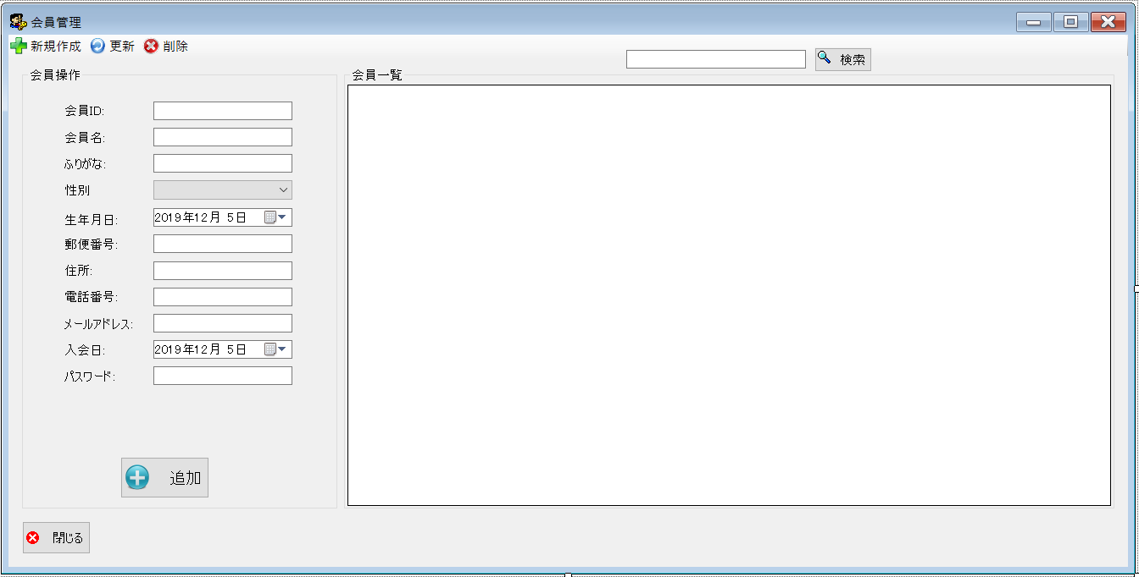
 |  |  |  |  |  |  | 画面詳細

 |  |  |  |  |  |  | フォーム名 |  | MemberListForm

 |  |  |  |  |  |  | 画面サイズ |  | 1303, 483

 |  |  |  |  |  |  | 背景色 |  | 規定値

 |  |  |  |  |  |  | 文字種類 |  | MS ゴシック

 |  |  |  |  |  |  | 文字サイズ |  | 9

 |  |  |  |  |  |  | 文字色 |  | 黒

 | 名称 | 使用コントロール | Caption | 初期値 | 必須入力 | TAB順 | 桁制限 | その他
1 | toolStripButtonNew | toolStripButton | 新規作成 |  |  | -
2 | toolStripButtonRefresh | toolStripButton | 更新 |  |  | -
3 | toolStripButtonRemove | toolStripButton | 発注登録 |  |  | -
4 | groupBox1 | groupBox | 会員操作 |  |  | -
5 | label1 | label | 会員ID |  |  | -
6 | textbox1 | textbox |  |  | 〇 | - | 4
7 | label2 | label | 会員名 |  |  | -
8 | textbox2 | textbox |  |  | 〇 | - | 2
9 | label3 | label | ふりがな |  |  | -
10 | textbox3 | textbox |  |  | 〇 | 1 | 2
11 | label4 | label | 性別 |  |  | -
12 | comboBox1 | comboBox |  |  | 〇 | - | 1
13 | label5 | label | 生年月日 |  |  | -
14 | dateTimePicker1 | dateTimePicker |  |  | 〇 | 2
15 | label6 | label | 郵便番号 |  |  | -
16 | textbox4 | textbox |  |  | 〇 | 3 | 1
17 | label7 | label | 住所 |  |  | -
18 | textbox5 | textbox |  |  | 〇 | 4 | 2
19 | label8 | label | 電話番号 |  |  | -
20 | textbox6 | textbox |  |  | 〇 | 5 | 2
21 | label9 | label | メールアドレス |  |  | -
22 | textbox7 | textbox |  |  | 〇 | 6 | 2
23 | label10 | label | 入会日 |  |  | -
24 | dateTimePicker1 | dateTimePicker |  |  | 〇 | -
25 | label11 | label | パスワード |  |  | -
26 | textbox8 | textbox |  |  | 〇 | - | 2
27 | buttonadd | button | 追加 |  |  | 7
28 | SearchTextbox | textbox |  |  |  | 8 | 2
29 | buttonSearch | button | 検索 |  |  | 9
30 | groupBox2 | groupBox | 会員一覧 |  |  | -
31 | dataGridView1 | dataGridView |  |  |  | -
32 | butoon1 | button | 閉じる |  |  | 10 |  | このフォームを閉じる

顧客管理
画面仕様書 |  |  | システム名称 |  |  | サブシステム名称 |  |  |  | クラス番号
 |  |  |  |  |  |  |  |  |  | 2B29KN
名称 | 顧客管理画面 |  | 販売管理システム |  |  | 顧客管理システム |  |  |  | 氏名
 |  |  |  |  |  |  |  |  |  | 河田佑樹
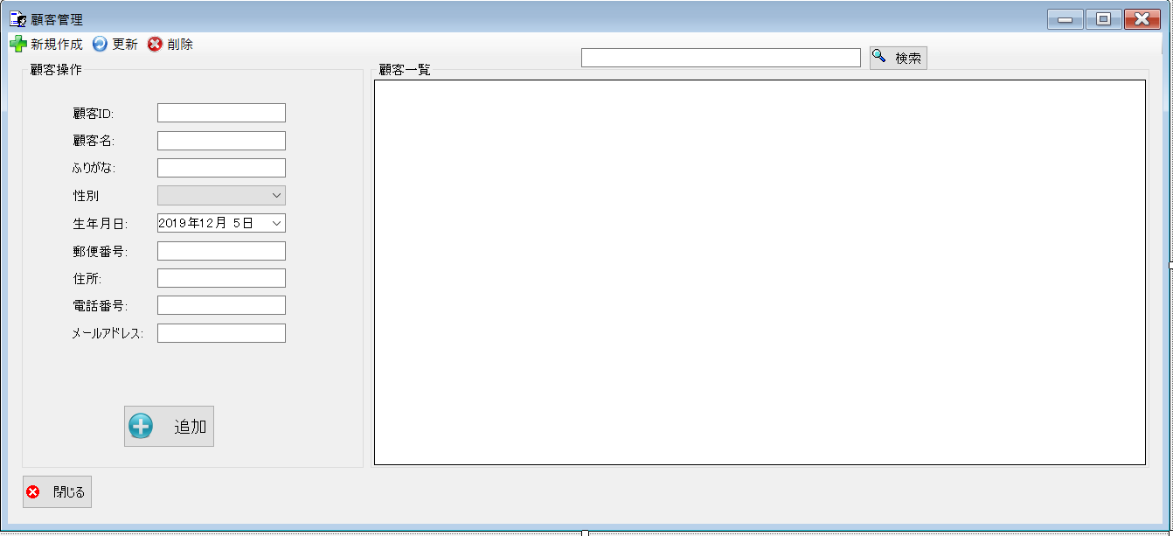
 |  |  |  |  |  |  | 画面詳細

 |  |  |  |  |  |  | フォーム名 |  | CustomerListForm

 |  |  |  |  |  |  | 画面サイズ |  | 1339x609

 |  |  |  |  |  |  | 背景色 |  | 規定値

 |  |  |  |  |  |  | 文字種類 |  | MS ui

 |  |  |  |  |  |  | 文字サイズ |  | 9

 |  |  |  |  |  |  | 文字色 |  | 黒

 |  |  |  |  |  |  | 注意事項

 | 名称 | 使用コントロール | Caption | 初期値 | 必須入力 | TAB順 | 桁制限 | その他
1 | toolStripButtonNew | button | 新規作成 |  |  | -
2 | toolStripButtonRefresh | button | 更新 |  |  | -
3 | toolStripButtonRemove | button | 削除 |  |  | -
4 | groupBox1 | groupBox | データベース操作 |  |  | -
5 | label1 | label | 顧客ID |  |  | -
6 | textbox1 | textbox |  |  | 〇 | - | 4
7 | label2 | label | 顧客名 |  |  | 1
8 | textbox2 | textbox |  |  | 〇 | - | 2
9 | label3 | label | ふりがな |  |  | 2
10 | textbox3 | textbox |  |  | 〇 | - | 2
11 | lbllabel4 | label | 性別 |  |  | 3
12 | comboBox1 | comboBox |  |  | 〇 | -
13 | label5 | label | 生年月日 |  |  | 4
14 | dateTimePicker1 | dateTimePicker1 |  |  | 〇 | -
15 | label6 | label | 郵便番号 |  |  | 5
16 | textbox4 | textbox |  |  | 〇 | - | 1
17 | label7 | label | 住所 |  |  | 6
18 | textbox5 | textbox |  |  | 〇 | - | 2
19 | label8 | label | 電話番号 |  |  | 7
20 | textbox6 | textbox |  |  | 〇 | - | 2
21 | label9 | label | メールアドレス |  |  | 8
22 | textbox7 | textbox |  |  | 〇 | - | 2
23 | buttonAdd | button | 追加 |  |  | 9
24 | SearchTextbox | Textbox |  |  |  | 10 | 2
25 | buttonSearch | button | 検索 |  |  | 11
26 | groupBox２ | groupBox | 顧客一覧 |  |  | -
27 | dataGridView1 | dataGridView |  |  |  | 12
28 | button1 | button | 閉じる |  |  | 13 |  | このフォームを閉じる
29
30

その他

 | 数量を入力すると商品マスターを参照して自動的に仕入価格を入力されるようにする

在庫一覧
画面仕様書 |  |  | システム名称 |  |  | サブシステム名称 |  |  |  | クラス番号
 |  |  |  |  |  |  |  |  |  | 2B21KS
名称 | 在庫一覧初期画面 |  | 在庫管理システム |  |  | 在庫一覧管理システム |  |  |  | 氏名
 |  |  |  |  |  |  |  |  |  | 川戸 康暉
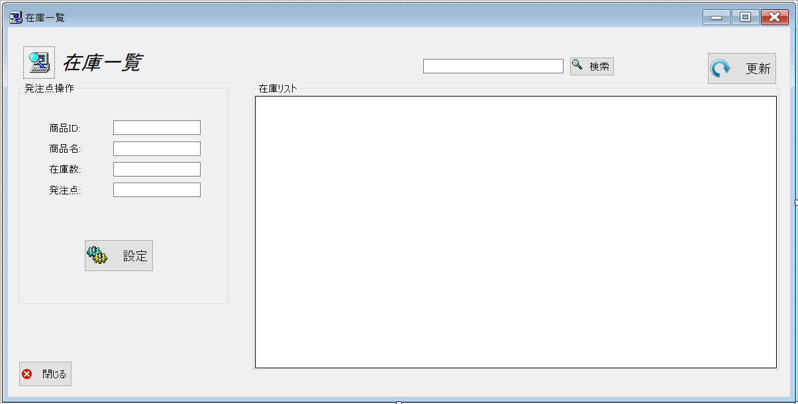
 |  |  |  |  |  |  | 画面詳細

 |  |  |  |  |  |  | フォーム名 |  | StockList.cs

 |  |  |  |  |  |  | 画面サイズ |  | 938, 493

 |  |  |  |  |  |  | 背景色 |  | 規定値

 |  |  |  |  |  |  | 文字種類 |  | MS UI

 |  |  |  |  |  |  | 文字サイズ |  | 9

 |  |  |  |  |  |  | 文字色 |  | 黒

 | 名称 | 使用コントロール | Caption | 初期値 | 必須入力 | TAB順 | 桁制限 | その他
1 | pictureBox1 | pictureBox |  |  |  | -
2 | label1 | label | 在庫一覧 |  |  | -
3 | groupBox1 | groupBox | 発注点操作 |  |  | -
4 | label2 | label | 商品ID |  |  | -
5 | textbox1 | textbox |  |  | 〇 | 1 | 4
6 | label3 | label | 商品名 |  |  | -
7 | textbox2 | textbox |  |  | 〇 | 2 | 2
8 | label4 | label | 在庫数 |  |  | -
9 | textbox3 | textbox |  |  | 〇 | 3 | 3
10 | label5 | label | 発注点 |  |  | -
11 | textbox4 | textbox |  |  | 〇 | 4 | 1
12 | buttonadd | button | 設定 |  |  | 5
13 | SearchTextbox | textbox |  |  |  | 6 | 2
14 | buttonSearch | button | 検索 |  |  | 7
15 | button2 | button | 更新 |  |  | 8
16 | groupBox2 | groupBox | 在庫リスト |  |  | -
17 | dataGridView1 | dataGridView |  |  |  | -
18 | button1 | button | 閉じる |  |  | 9 |  | このフォームを閉じる
19
20
21
22
23
24
25
26
27
28
29
30
31
32
33
34
35
36
37

入庫管理
画面仕様書 |  |  | システム名称 |  |  | サブシステム名称 |  |  |  | クラス番号
 |  |  |  |  |  |  |  |  |  | 2B29KN
名称 | 発注済み一覧 |  | 入出庫管理システム |  |  | 発注済みシステム |  |  |  | 氏名
 |  |  |  |  |  |  |  |  |  | 河田佑樹
 |  |  |  |  |  |  | 画面詳細
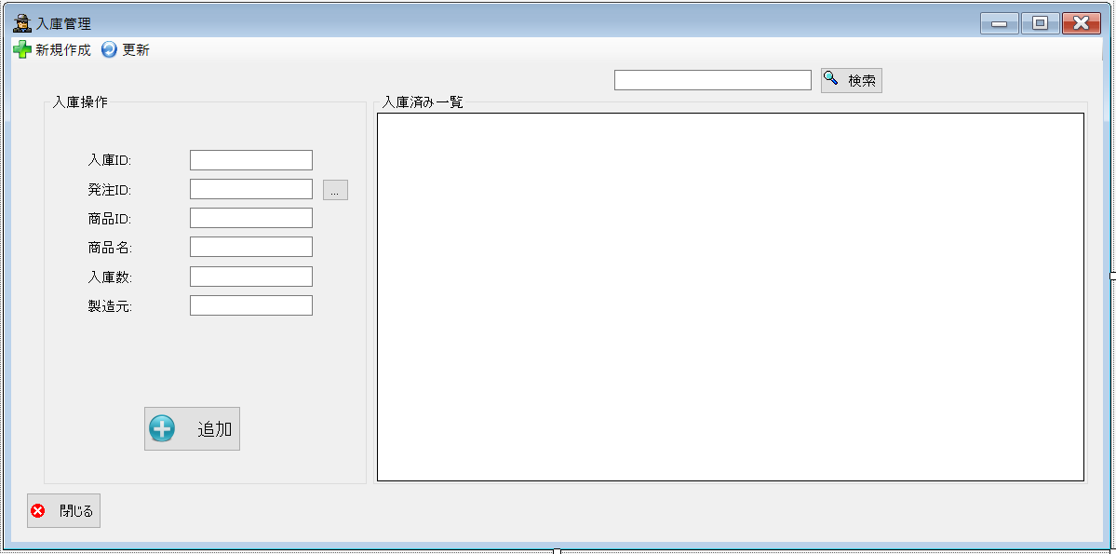
 |  |  |  |  |  |  | フォーム名 |  | LoadedList

 |  |  |  |  |  |  | 画面サイズ |  | 1191, 589

 |  |  |  |  |  |  | 背景色 |  | 規定値

 |  |  |  |  |  |  | 文字種類 |  | MSUI

 |  |  |  |  |  |  | 文字サイズ |  | 9

 |  |  |  |  |  |  | 文字色 |  | 黒

 |  |  |  |  |  |  | 注意事項

 | 名称 | 使用コントロール | Caption | 初期値 | 必須入力 | TAB順 | 桁制限 | その他
1 | toolStripButtonNew | button | 新規作成 |  |  | -
2 | toolStripButtonRefresh | button | 更新 |  |  | -
3 | groupBox1 | groupBox | 入庫操作 |  |  | -
4 | label2 | label | 入庫ID |  |  | -
5 | textbox1 | textbox |  |  | 〇 | - | 4
6 | label7 | label | 発注ID |  |  | -
7 | textbox2 | textbox |  |  | 〇 | - | 4
8 | button2 | button | … |  |  | 1
9 | label4 | label | 商品ID |  |  | -
10 | textbox3 | textbox |  |  | 〇 | - | 4
11 | label3 | label | 商品名 |  |  | -
12 | textbox4 | textbox |  |  | 〇 | - | 2
13 | label5 | label | 入庫数 |  |  | -
14 | textbox5 | textbox |  |  | 〇 | - | 3
15 | label6 | label | 製造元 |  |  | -
16 | textbox6 | textbox |  |  | 〇 | - | 2
17 | buttonAdd | button | 追加 |  |  | 2
18 | SearchTextbox | textbox |  |  |  | 3 | 2
19 | buttonSearch | button | 検索 |  |  | 4
20 | groupBox2 | groupBox | 入庫済み一覧 |  |  | -
21 | dataGridView1 | dataGridView |  |  |  | -
22 | button1 | button | 閉じる |  |  | 5 |  | このフォームを閉じる
23
24
25
26
27
28
29
30

その他

 | 数量を入力すると商品マスターを参照して自動的に仕入価格を入力されるようにする

出荷予定
画面仕様書 |  |  | システム名称 |  |  | サブシステム名称 |  |  |  | クラス番号
 |  |  |  |  |  |  |  |  |  | 2B29KN
名称 | 販売管理画面 |  | 販売管理システム |  |  | 出荷予定システム |  |  |  | 氏名
 |  |  |  |  |  |  |  |  |  | 河田佑樹
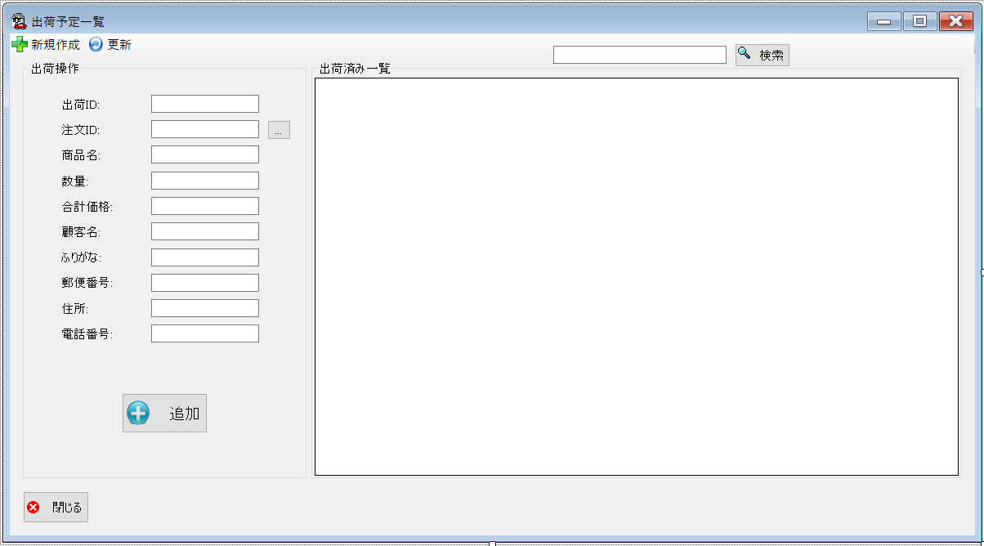
 |  |  |  |  |  |  | 画面詳細

 |  |  |  |  |  |  | フォーム名 |  | ShipListForm

 |  |  |  |  |  |  | 画面サイズ |  | 1199x661

 |  |  |  |  |  |  | 背景色 |  | 規定値

 |  |  |  |  |  |  | 文字種類 |  | Msui

 |  |  |  |  |  |  | 文字サイズ |  | 9

 |  |  |  |  |  |  | 文字色 |  | 黒

 |  |  |  |  |  |  | 注意事項

 | 名称 | 使用コントロール | Caption | 初期値 | 必須入力 | TAB順 | 桁制限 | その他
1 | toolStripButtonNew | button | 新規作成 |  |  | -
2 | toolStripButtonRefresh | button | 更新 |  |  | -
3 | button | groupBox | 出荷操作 |  |  | -
4 | label1 | label | 出荷ID |  |  | -
5 | textBox1 | textBox |  |  | 〇 | - | 4
6 | label2 | label | 注文ID |  |  | -
7 | textbox2 | textbox |  |  | 〇 | - | 4
8 | button3 | button | … |  |  | 1
9 | label3 | label | 商品名 |  |  | -
10 | textBox3 | textBox |  |  | 〇 | - | 2
11 | label4 | label | 数量 |  |  | -
12 | textBox4 | textBox |  |  | 〇 | - | 2
13 | label5 | label | 合計価格 |  |  | -
14 | textBox5 | textBox |  |  | 〇 | - | 7
15 | label6 | label | 顧客名 |  |  | -
16 | textBox6 | textBox |  |  | 〇 | - | 2
17 | label7 | label | ふりがな |  |  | -
18 | textBox7 | textBox |  |  | 〇 | - | 2
19 | label8 | label | 郵便番号 |  |  | -
20 | textBox8 | textBox |  |  | 〇 | - | 2
21 | label9 | label | 住所 |  |  | -
22 | textBox9 | textBox |  |  | 〇 | - | 2
23 | label10 | label | 電話番号 |  |  | -
24 | textBox10 | textBox |  |  | 〇 | - | 2
25 | buttonadd | butoon | 追加 |  |  | 2
26 | SearchTextbox | textbox |  |  |  | 3
27 | buttonSearch | button | 検索 |  |  | 4
28 | groupBox2 | groupBox | 出荷済み一覧 |  |  | -
29 | button1 | button | 閉じる |  |  | 5 |  | このフォームを閉じる
30

出庫管理
画面仕様書 |  |  | システム名称 |  |  | サブシステム名称 |  |  |  | クラス番号
 |  |  |  |  |  |  |  |  |  | 2B29KN
名称 | 出庫管理画面 |  | 入出庫管理システム |  |  | 出庫管理システム |  |  |  | 氏名
 |  |  |  |  |  |  |  |  |  | 河田佑樹
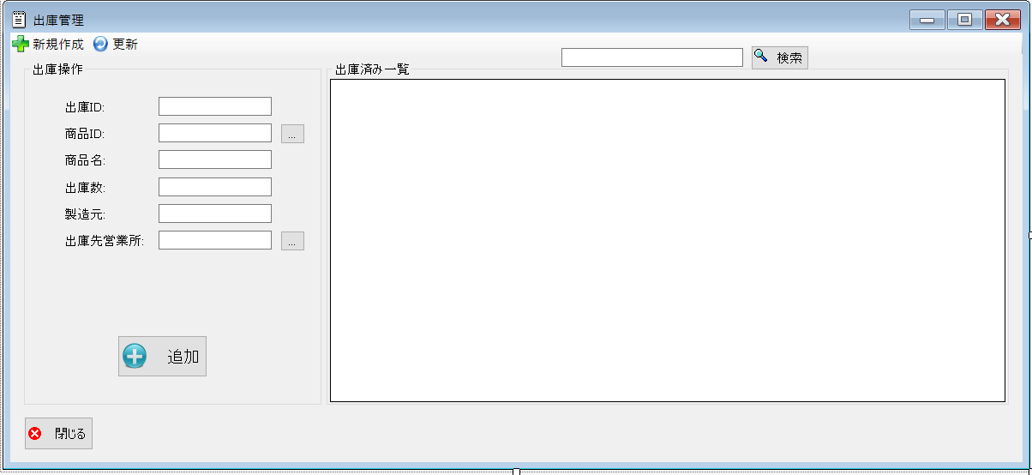
 |  |  |  |  |  |  | 画面詳細

 |  |  |  |  |  |  | フォーム名 |  | lssueList

 |  |  |  |  |  |  | 画面サイズ |  | 1199, 548

 |  |  |  |  |  |  | 背景色 |  | 規定値

 |  |  |  |  |  |  | 文字種類 |  | MSUI

 |  |  |  |  |  |  | 文字サイズ |  | 9

 |  |  |  |  |  |  | 文字色 |  | 黒

 |  |  |  |  |  |  | 注意事項

 | 名称 | 使用コントロール | Caption | 初期値 | 必須入力 | TAB順 | 桁制限 | その他
1 | toolStripButtonNew | button | 新規作成 |  |  | -
2 | toolStripButtonRefresh | button | 更新 |  |  | -
3 | groupBox1 | groupBox | 在庫操作 |  |  | -
4 | label1 | label | 出庫ID |  |  | -
5 | textbox1 | textbox |  |  | 〇 | 1 | 4
6 | label2 | label | 発注ID |  |  | -
7 | textbox2 | textbox |  |  | 〇 | - | 4
8 | button2 | button | … |  |  | 2
9 | label8 | label | 商品ID |  |  | -
10 | textbox3 | textbox |  |  | 〇 | 3 | 4
11 | label3 | label | 商品名 |  |  | -
12 | textbox4 | textbox |  |  | 〇 | 4 | 2
13 | label5 | label | 出庫数 |  |  | -
14 | textbox5 | textbox |  |  | 〇 | 5 | 2
15 | label6 | label | 製造元 |  |  | -
16 | textbox6 | textbox |  |  | 〇 | 6 | 2
17 | label7 | label | 出庫先営業所 |  |  | -
18 | textbox7 | textbox |  |  | 〇 | - | 2
19 | button3 | button | … |  |  | 7
20 | buttonadd | button | 追加 |  |  | 8
21 | SearchTextbox | textbox |  |  |  | 9
22 | buttonSearch | button | 検索 |  |  | 10
23 | groupBox2 | groupBox | 在庫済み一覧 |  |  | -
24 | button1 | buttton | 閉じる |  |  | 11 |  | このフォームを閉じる
25
26
27
28
29
30

その他

 | 数量を入力すると商品マスターを参照して自動的に仕入価格を入力されるようにする

グリッド
画面仕様書 |  |  | システム名称 |  |  | サブシステム名称 |  |  |  | クラス番号
 |  |  |  |  |  |  |  |  |  | 2B29KN
名称 | グリッド |  | 入出庫管理システム |  |  | グリッド |  |  |  | 氏名
 |  |  |  |  |  |  |  |  |  | 河田佑樹
 |  |  |  |  |  |  | 画面詳細

 |  |  |  |  |  |  | フォーム名 |  | gridform

 |  |  |  |  |  |  | 画面サイズ |  | 975, 504

 |  |  |  |  |  |  | 背景色 |  | 規定値

 |  |  |  |  |  |  | 文字種類 |  | MSUI

 |  |  |  |  |  |  | 文字サイズ |  | 9

 |  |  |  |  |  |  | 文字色 |  | 黒

 |  |  |  |  |  |  | 注意事項

 | 名称 | 使用コントロール | Caption | 初期値 | 必須入力 | TAB順 | 桁制限 | その他
1
2
3
4
5
6
7
8
9
10
11
12
13
14
15
16
17
18
19
20
21
22
23
24
25
26
27
28
29
30

その他

 | 数量を入力すると商品マスターを参照して自動的に仕入価格を入力されるようにする

商品管理
画面仕様書 |  |  | システム名称 |  |  | サブシステム名称 |  |  |  | クラス番号
 |  |  |  |  |  |  |  |  |  | 2B29KN
名称 | 商品管理 |  | 入出庫管理システム |  |  | 商品管理システム |  |  |  | 氏名
 |  |  |  |  |  |  |  |  |  | 河田佑樹
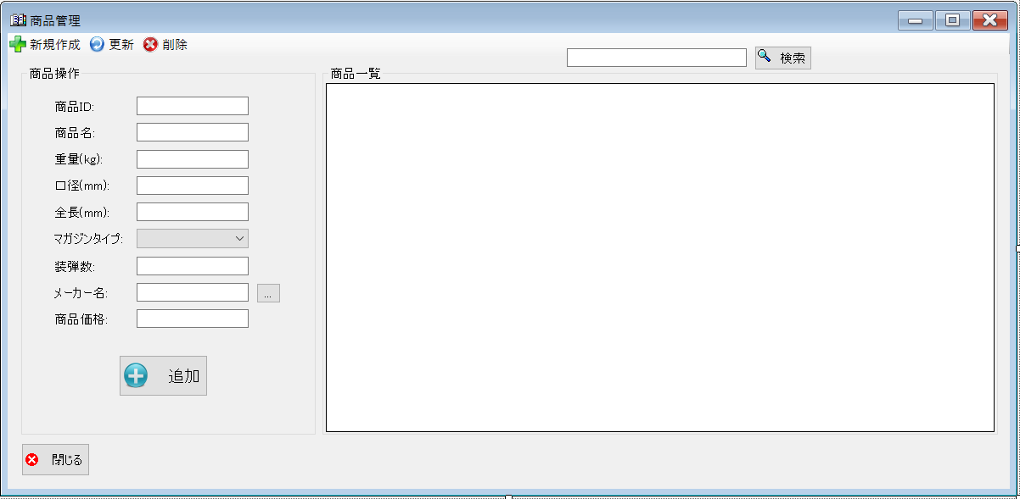
 |  |  |  |  |  |  | 画面詳細

 |  |  |  |  |  |  | フォーム名 |  | prodactList

 |  |  |  |  |  |  | 画面サイズ |  | 1199, 585

 |  |  |  |  |  |  | 背景色 |  | 規定値

 |  |  |  |  |  |  | 文字種類 |  | MSUI

 |  |  |  |  |  |  | 文字サイズ |  | 9

 |  |  |  |  |  |  | 文字色 |  | 黒

 |  |  |  |  |  |  | 注意事項

 | 名称 | 使用コントロール | Caption | 初期値 | 必須入力 | TAB順 | 桁制限 | その他
1 | toolStripButtonNew | button | 新規作成 |  |  | -
2 | toolStripButtonRefresh | button | 更新 |  |  | -
3 | toolStripButton1 | button | 削除 |  |  | -
4 | groupBox1 | groupBox | 商品操作 |  |  | -
5 | label1 | label | 商品ID |  |  | -
6 | textbox1 | textbox |  |  | 〇 | 1 | 4
7 | label2 | label | 商品名 |  |  | -
8 | textbox2 | textbox |  |  | 〇 | 2 | 2
9 | label3 | label | 重量（kg） |  |  | -
10 | textbox3 | textbox |  |  | 〇 | 3 | 4
11 | label4 | label | 口径（mm） |  |  | -
12 | textbox4 | textbox |  |  | 〇 | 4 | 6
13 | label5 | label | 全長(mm) |  |  | -
14 | textbox5 | textbox |  |  | 〇 | 5 | 4
15 | label7 | label | マガジンタイプ |  |  | -
16 | comboBox1 | comboBox1 |  |  | 〇 | 6
17 | label8 | label | 装弾数 |  |  | -
18 | textbox6 | textbox |  |  | 〇 | 7 | 4
19 | label9 | label | メーカー名 |  |  | -
20 | textbox7 | textbox |  |  | 〇 | - | 2
21 | button2 | button | … |  |  | 8
22 | label10 | label | 商品価格 |  |  | -
23 | textbox8 | textbox |  |  | 〇 | 9 | 7
24 | buttonadd | button | 追加 |  |  | 10
25 | SearchTextbox | textbox |  |  |  | 11
26 | buttonSearch | button | 検索 |  |  | 12
27 | groupBox2 | groupBox | 商品一覧 |  |  | -
28 | button1 | button | 閉じる |  |  | 13 |  | このフォームを閉じる
29
30

その他

 | 数量を入力すると商品マスターを参照して自動的に仕入価格を入力されるようにする

注文管理
画面仕様書 |  |  | システム名称 |  |  | サブシステム名称 |  |  |  | クラス番号
 |  |  |  |  |  |  |  |  |  | 2B29KN
名称 | 注文管理 |  | 入出庫管理システム |  |  | 注文管理システム |  |  |  | 氏名
 |  |  |  |  |  |  |  |  |  | 河田佑樹
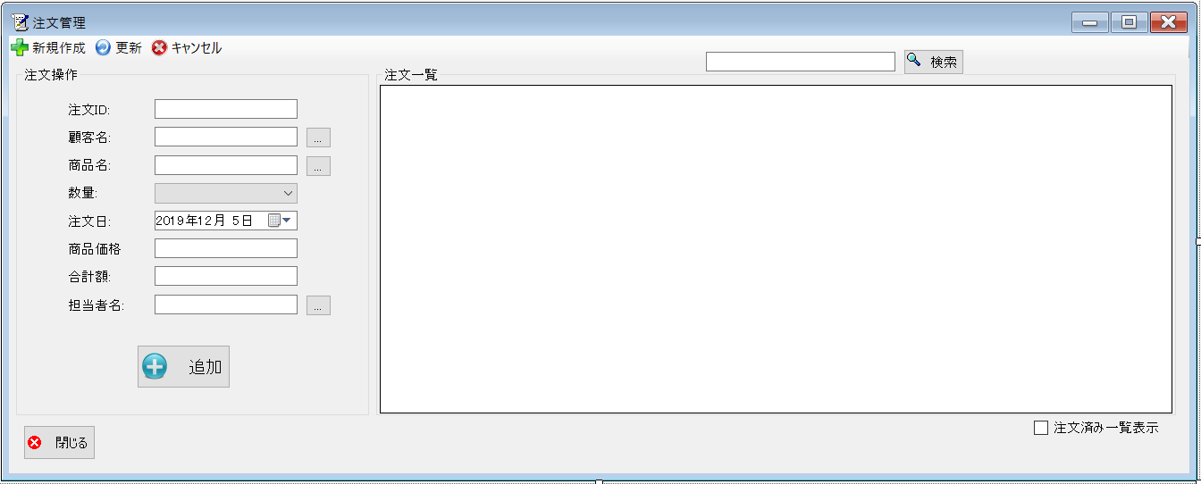
 |  |  |  |  |  |  | 画面詳細

 |  |  |  |  |  |  | フォーム名 |  | On_orderList

 |  |  |  |  |  |  | 画面サイズ |  | 1339, 537

 |  |  |  |  |  |  | 背景色 |  | 規定値

 |  |  |  |  |  |  | 文字種類 |  | MSUI

 |  |  |  |  |  |  | 文字サイズ |  | 9

 |  |  |  |  |  |  | 文字色 |  | 黒

 |  |  |  |  |  |  | 注意事項

 | 名称 | 使用コントロール | Caption | 初期値 | 必須入力 | TAB順 | 桁制限 | その他
1 | toolStripButtonNew | button | 新規作成 |  |  | -
2 | toolStripButtonRefresh | button | 更新 |  |  | -
3 | toolStripButtonRemove | button | キャンセル |  |  | -
4 | groupBox1 | groupBox | 注文操作 |  |  | -
5 | label1 | label | 注文ID |  |  | -
6 | textbox1 | textbox |  |  | 〇 | - | 4
7 | label2 | label | 顧客名 |  |  | -
8 | textbox2 | textbox |  |  | 〇 | - | 2
9 | button2 | button | … |  |  | 1
10 | label3 | label | 商品名 |  |  | -
11 | textbox3 | textbox |  |  | 〇 | - | 2
12 | button3 | button | … |  |  | 2
13 | label5 | label | 数量 |  |  | -
14 | comboBox1 | comboBox |  |  | 〇 | 3 | 2
15 | label6 | label | 注文日 |  |  | -
16 | dateTimePicker1 | dateTimePicker |  |  | 〇 | -
17 | label7 | label | 商品価格 |  |  | -
18 | textbox5 | textbox |  |  | 〇 | - | 7
19 | label8 | label | 合計額 |  |  | -
20 | textbox6 | textbox |  |  | 〇 | - | 7
21 | label4 | label | 担当者名 |  |  | -
22 | textbox7 | textbox |  |  | 〇 | - | 2
23 | button4 | button | … |  |  | 4
24 | buttonadd | button | 追加 |  |  | 5
25 | SearchTextbox | textbox |  |  |  | 6
26 | buttonSearch | button | 検索 |  |  | 7
27 | groupBox2 | groupBox | 注文一覧 |  |  | -
28 | dataGridView1 | dataGridView |  |  |  | -
29 | button1 | button | 閉じる |  |  | 9 |  | このフォームを閉じる
30 | checkBox1 | checkBox | 注文済み一覧表示 |  |  | 8 |  | 注文済み一覧を表示

その他

 | 数量を入力すると商品マスターを参照して自動的に仕入価格を入力されるようにする

入荷済み
画面仕様書 |  |  | システム名称 |  |  | サブシステム名称 |  |  |  | クラス番号
 |  |  |  |  |  |  |  |  |  | 2B25KS
名称 | メインメニュー |  | 在庫管理システム |  |  | 販売管理システム |  |  |  | 氏名
 |  |  |  |  |  |  |  |  |  | 中山 葉水
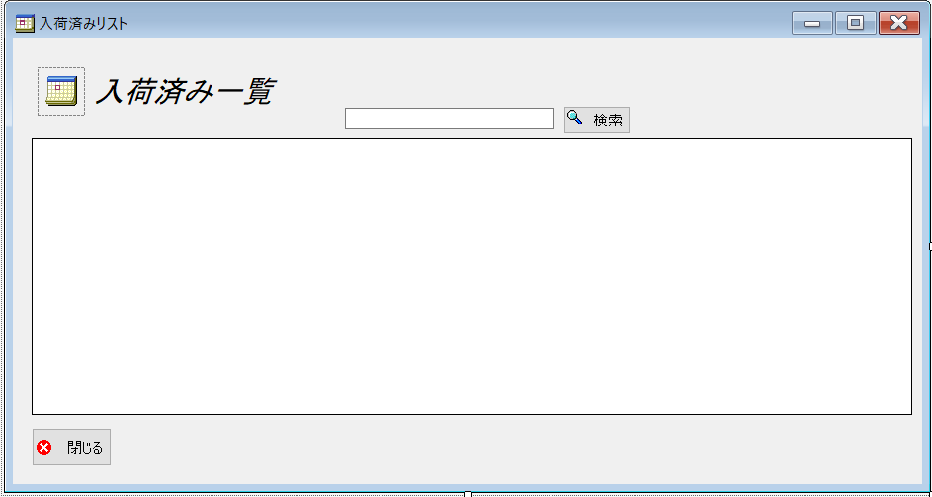
 |  |  |  |  |  |  | 画面詳細

 |  |  |  |  |  |  | フォーム名 |  | In_stockListForm

 |  |  |  |  |  |  | 画面サイズ |  | 938, 499

 |  |  |  |  |  |  | 背景色 |  | 規定値

 |  |  |  |  |  |  | 文字種類 |  | MS ゴシック

 |  |  |  |  |  |  | 文字サイズ |  | 9

 |  |  |  |  |  |  | 文字色 |  | 黒

 | 名称 | 使用コントロール | Caption | 初期値 | 必須入力 | TAB順 | 桁制限 | その他
1 | pictureBox1 | pictureBox |  |  |  | -
2 | label1 | label | 入荷済み一覧 |  |  | -
3 | SearchTextbox | Textbox |  |  |  | 1 | 2
4 | buttonSearch | button | 検索 |  |  | 2
5 | dataGridView1 | dataGridView |  |  |  | 3
6 | button1 | button | 閉じる |  |  | 4 |  | このフォームを閉じる
7
8
9
10
11
12
13
14
15
16
17
18
19
20
21
22
23
24
25
26
27
28
29
30
31
32

売上一覧
画面仕様書 |  |  | システム名称 |  |  | サブシステム名称 |  |  |  | クラス番号
 |  |  |  |  |  |  |  |  |  | 2B25KS
名称 | 売上一覧画面 |  | 在庫管理システム |  |  | 販売管理システム |  |  |  | 氏名
 |  |  |  |  |  |  |  |  |  | 中山 葉水
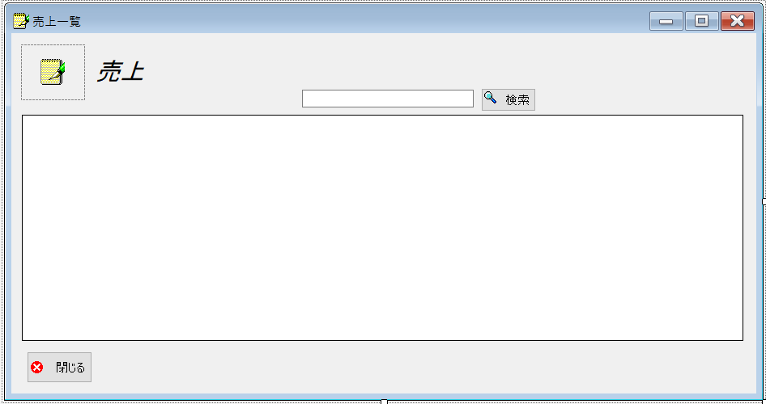
 |  |  |  |  |  |  | 画面詳細

 |  |  |  |  |  |  | フォーム名 |  | SalesListForm

 |  |  |  |  |  |  | 画面サイズ |  | 938, 493

 |  |  |  |  |  |  | 背景色 |  | 規定値

 |  |  |  |  |  |  | 文字種類 |  | MS ゴシック

 |  |  |  |  |  |  | 文字サイズ |  | 9

 |  |  |  |  |  |  | 文字色 |  | 黒

 | 名称 | 使用コントロール | Caption | 初期値 | 必須入力 | TAB順 | 桁制限 | その他
1 | pictureBox1 | pictureBox |  |  |  | -
2 | label1 | label | 売上 |  |  | -
3 | SearchTextbox | Textbox |  |  |  | 1 | 2
4 | buttonSearch | button | 検索 |  |  | 2 |  | 入力された売上の検索
5 | dataGridView1 | dataGridView |  |  |  | - |  | 検索した売上の表示
6 | button1 | button | 閉じる |  |  | 3 |  | このフォームを閉じる
7
8
9
10
11
12
13
14
15
16
17
18
19
20
21
22
23
24
25
26
27
28
29
30
31
32

発注一覧
画面仕様書 |  |  | システム名称 |  |  | サブシステム名称 |  |  |  | クラス番号
 |  |  |  |  |  |  |  |  |  | 2B29KN
名称 | 発注リスト |  | 入出庫管理システム |  |  | 発注一覧システム |  |  |  | 氏名
 |  |  |  |  |  |  |  |  |  | 河田佑樹
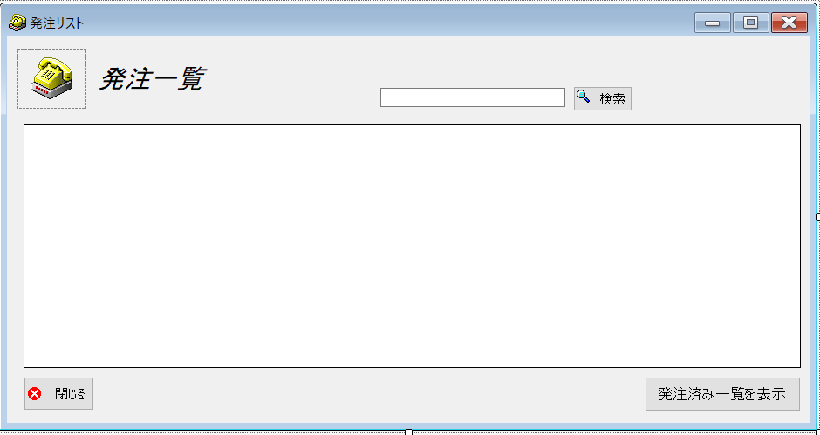
 |  |  |  |  |  |  | 画面詳細

 |  |  |  |  |  |  | フォーム名 |  | requestList

 |  |  |  |  |  |  | 画面サイズ |  | 938, 492

 |  |  |  |  |  |  | 背景色 |  | 規定値

 |  |  |  |  |  |  | 文字種類 |  | MSUI

 |  |  |  |  |  |  | 文字サイズ |  | 9

 |  |  |  |  |  |  | 文字色 |  | 黒

 |  |  |  |  |  |  | 注意事項

 | 名称 | 使用コントロール | Caption | 初期値 | 必須入力 | TAB順 | 桁制限 | その他
1 | pictureBox1 | pictureBox |  |  |  | -
2 | label1 | label | 発注一覧 |  |  | -
3 | SearchTextbox | textbox |  |  |  | - | 2
4 | buttonSearch | button | 検索 |  |  | 1
5 | dataGridView1 | dataGridView |  |  |  | 2
6 | button1 | button | 閉じる |  |  | 4 |  | このフォームを閉じる
7 | button2 | button | 発注済み一覧を表示 |  |  | 3 |  | 発注済み一覧を表示
8
9
10
11
12
13
14
15
16
17
18
19
20
21
22
23
24
25
26
27
28
29
30

その他

 | 数量を入力すると商品マスターを参照して自動的に仕入価格を入力されるようにする

発注済み一覧
画面仕様書 |  |  | システム名称 |  |  | サブシステム名称 |  |  |  | クラス番号
 |  |  |  |  |  |  |  |  |  | 2B29KN
名称 | 発注済み一覧 |  | 入出庫管理システム |  |  | 発注済みシステム |  |  |  | 氏名
 |  |  |  |  |  |  |  |  |  | 河田佑樹
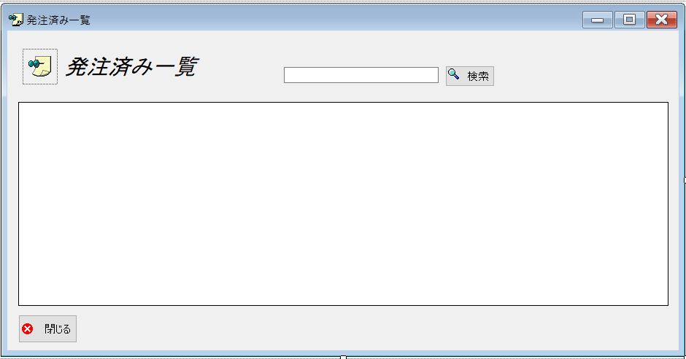
 |  |  |  |  |  |  | 画面詳細

 |  |  |  |  |  |  | フォーム名 |  | OrderedList

 |  |  |  |  |  |  | 画面サイズ |  | 1339, 537

 |  |  |  |  |  |  | 背景色 |  | 規定値

 |  |  |  |  |  |  | 文字種類 |  | MSUI

 |  |  |  |  |  |  | 文字サイズ |  | 9

 |  |  |  |  |  |  | 文字色 |  | 黒

 |  |  |  |  |  |  | 注意事項

 | 名称 | 使用コントロール | Caption | 初期値 | 必須入力 | TAB順 | 桁制限 | その他
1 | pictureBox1 | pictureBox |  |  |  | -
2 | label1 | label | 発注済み一覧 |  |  | -
3 | SearchTextbox | textbox |  |  |  | - | 2
4 | buttonSearch | button | 検索 |  |  | 1
5 | dataGridView1 | dataGridView |  |  |  | 2
6 | button1 | button | 閉じる |  |  | 3 |  | このフォームを閉じる
7
8
9
10
11
12
13
14
15
16
17
18
19
20
21
22
23
24
25
26
27
28
29
30

その他

 | 数量を入力すると商品マスターを参照して自動的に仕入価格を入力されるようにする

